Sheet1
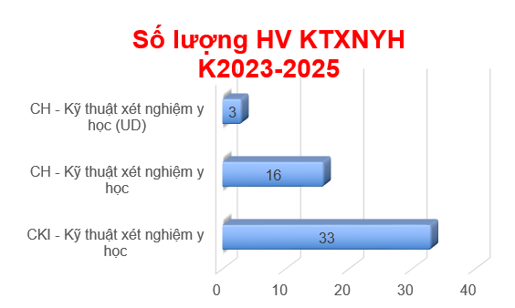
 | THỐNG KÊ SỐ LƯỢNG HỌC VIÊN THẠC SĨ KTXNYH QUA CÁC NĂM

STT | KHÓA | Lớp Thạc sĩ |  | Lớp CK1
 |  | Số lượng HV |  | Số lượng HV
 |  | Định hướng nghiên cứu | Định hướng ứng dụng
1 | 2020 - 2022 | 15 |  | 24
2 | 2021 - 2023 | 15 |  | 31
3 | 2022 - 2024 | 9 | 4 | 11
4 | 2023 - 2025 | 16 | 3 | 33

Tổng |  | 62 |  | 99

